상품제안서
CXP 생분해 신소재 에코디자인 리트컵 머그-[일시품절] | 상품코드: F23273

 |  |  |  |  |  |  | 02-412-0044 | www.easy1.co.kr
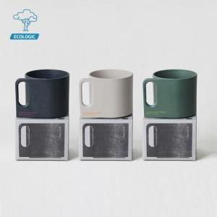

【상세/제작정보】 | 실크인쇄(1도/2도/평면/곡면) 별도문의

【인쇄/포장옵션】 | 실크 / 포장불가능

【공급단가】 | 수량 | 100~ | 300~ | 500~ | 1,000~ | 3,000~
*VAT별도 | 단가 | 16,610원 | 16,020원 | 15,430원 | 14,830원 | 14,240원

【상품 URL】 | http://www.easy1.co.kr/src/goods_detail.php?gdno=23273

